상품제안서
18절/25절/32절 프라다 스프링다이어리 피콕그린 | 상품코드: S24179

 |  |  |  |  |  |  | 02-713-8555 | www.synergygift.co.kr
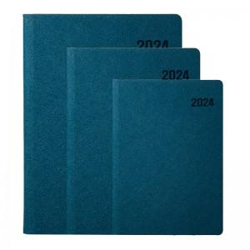 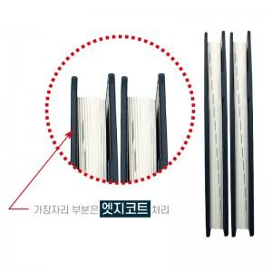 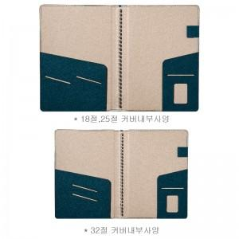

【상세/제작정보】

【인쇄/포장옵션】 | 불박, 금박, 은박 / 비규격미포장

【공급단가】 | 수량 | 100~ | 300~ | 500~ | 1,000~ | 3,000~
*VAT별도 | 32절 | 7,690원 | 7,410원 | 7,120원 | 6,840원 | 6,660원
 | 25절 | 8,770원 | 8,450원 | 8,120원 | 7,800원 | 7,600원
 | 18절 | 9,450원 | 9,100원 | 8,750원 | 8,400원 | 8,190원

【상품 URL】 | https://www.synergygift.co.kr:443/src/goods_detail.php?gdno=24179

